微生信示例163

市 | 值 | 微生信，您身边的数据分析，可视化专家
广州市 | 5222 | https://www.bioinformatics.com.cn/plot_basic_china_guangdong_heatmap_163
韶关市 | 330
深圳市 | 25 | 输出示例图
珠海市 | 1336
汕头市 | 110
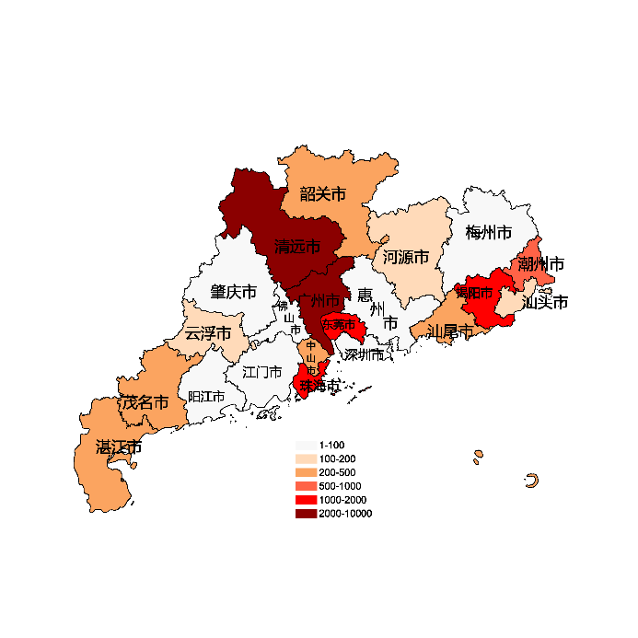
佛山市 | 93
江门市 | 16
湛江市 | 235
茂名市 | 331
肇庆市 | 38
惠州市 | 92
梅州市 | 10
汕尾市 | 400
河源市 | 195
阳江市 | 92
清远市 | 2941
东莞市 | 1920
中山市 | 291
潮州市 | 851
揭阳市 | 1205
云浮市 | 157

 |  | 注：1，需要带首行；2，仅改数字，各市名字不要改；3，仅供交流学习

 |  | 使用问题，或数据分析合作意向
 |  | 请微信扫码联系我们

